Komparatif
Data Motivasi Belajar Rendah
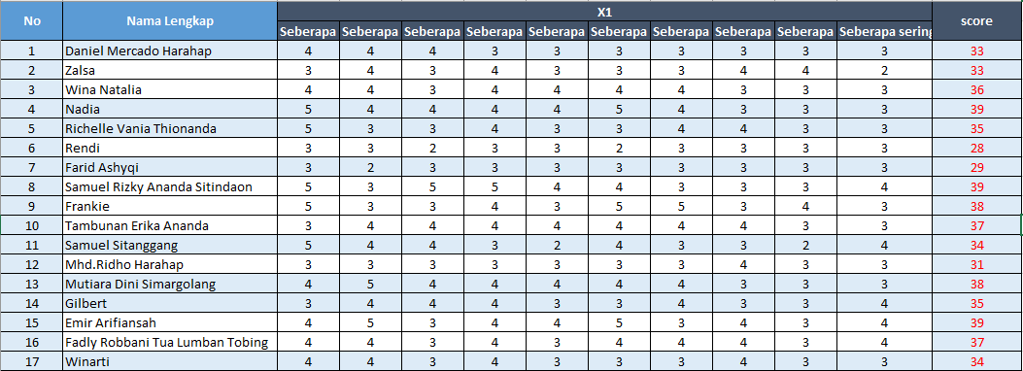
 |  |  | Opsi | Nilai |  | No | Data Motivasi Belajar Tinggi | Data Motivasi Belajar Rendah | Menghitung Varians Data Motivasi Tinggi |  |  |  |  |  | Menghitung Varians Data Motivasi Rendah
 |  |  | 28- 31 | 1 |  | 1 | 5 | 2 | No | Nilai | Data (n) -Rata-Rata | (Data (n) -(Rata-Rata)2 | (Data (n) -(Rata-Rata)2 |  | No | Nilai | Data (n) -Rata-Rata | (Data (n) -(Rata-Rata)2 | (Data (n) -(Rata-Rata)2
 |  |  | 32 - 35 | 2 |  | 2 | 5 | 2 |  |  |  |  | (n-1) |  |  |  |  |  | (n-1)
 |  |  | 36 - 39 | 3 |  | 3 | 4 | 3 | 1 | 5 | 0.52 | 0.27 | 0.01 |  | 1 | 2 | -0.29 | 0.09 | 0.01
 |  |  | 40 - 43 | 4 |  | 4 | 6 | 3 | 2 | 5 | 0.52 | 0.27 | 0.01 |  | 2 | 2 | -0.29 | 0.09 | 0.01
 |  |  | 44 - 47 | 5 |  | 5 | 5 | 2 | 3 | 4 | -0.48 | 0.23 | 0.01 |  | 3 | 3 | 0.71 | 0.50 | 0.03
 |  |  | 48 - 51 | 6 |  | 6 | 6 | 1 | 4 | 6 | 1.52 | 2.32 | 0.11 |  | 4 | 3 | 0.71 | 0.50 | 0.03
 |  |  |  |  |  | 7 | 5 | 1 | 5 | 5 | 0.52 | 0.27 | 0.01 |  | 5 | 2 | -0.29 | 0.09 | 0.01
 |  |  |  |  |  | 8 | 6 | 3 | 6 | 6 | 1.52 | 2.32 | 0.11 |  | 6 | 1 | -1.29 | 1.67 | 0.10
 |  |  |  |  |  | 9 | 4 | 3 | 7 | 5 | 0.52 | 0.27 | 0.01 |  | 7 | 1 | -1.29 | 1.67 | 0.10
 |  |  |  |  |  | 10 | 4 | 3 | 8 | 6 | 1.52 | 2.32 | 0.11 |  | 8 | 3 | 0.71 | 0.50 | 0.03
 |  |  | Menguji Homogenitas |  |  | 11 | 4 | 2 | 9 | 4 | -0.48 | 0.23 | 0.01 |  | 9 | 3 | 0.71 | 0.50 | 0.03
 |  |  |  |  |  | 12 | 4 | 1 | 10 | 4 | -0.48 | 0.23 | 0.01 |  | 10 | 3 | 0.71 | 0.50 | 0.03
$$\frac{0,60}{0,53}$$
Fhit =
 |  |  |  |  |  | 13 | 4 | 3 | 11 | 4 | -0.48 | 0.23 | 0.01 |  | 11 | 2 | -0.29 | 0.09 | 0.01
 |  |  |  |  |  | 14 | 4 | 2 | 12 | 4 | -0.48 | 0.23 | 0.01 |  | 12 | 1 | -1.29 | 1.67 | 0.10
 |  |  |  |  |  | 15 | 4 | 3 | 13 | 4 | -0.48 | 0.23 | 0.01 |  | 13 | 3 | 0.71 | 0.50 | 0.03
Fhit =
1,1320 => 1,13
 |  |  |  |  |  | 16 | 4 | 3 | 14 | 4 | -0.48 | 0.23 | 0.01 |  | 14 | 2 | -0.29 | 0.09 | 0.01
Nilai tabel = 2,54
 |  |  |  |  |  | 17 | 4 | 2 | 15 | 4 | -0.48 | 0.23 | 0.01 |  | 15 | 3 | 0.71 | 0.50 | 0.03
 |  |  |  |  |  | 18 | 5 | - | 16 | 4 | -0.48 | 0.23 | 0.01 |  | 16 | 3 | 0.71 | 0.50 | 0.03
 |  |  |  |  |  | 19 | 4 | - | 17 | 4 | -0.48 | 0.23 | 0.01 |  | 17 | 2 | -0.29 | 0.09 | 0.01
Data Motivasi Belajar Tinggi |  |  |  |  |  | 20 | 4 | - | 18 | 5 | 0.52 | 0.27 | 0.01 |  | Jumlah |  | 0 | 9.53 | 0.60 | <=Varians
$$\sqrt{0,60}$$
 |  |  |  |  |  | 21 | 4 | - | 19 | 4 | -0.48 | 0.23 | 0.01 |  |  |  |  | Standar Deviasi | =
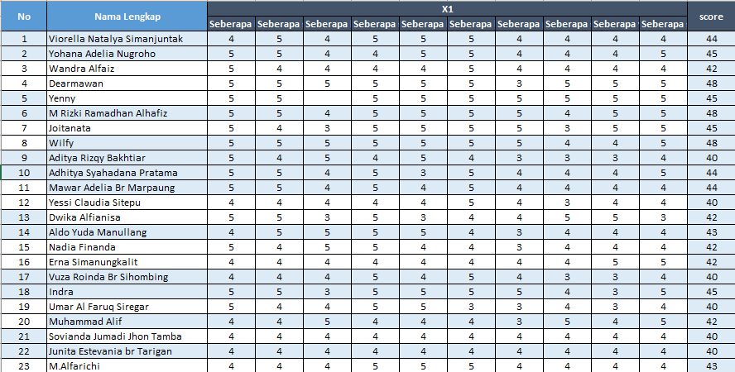
 |  |  |  | dk pembilang = nvar terbesar - 1 |  | 22 | 4 | - | 20 | 4 | -0.48 | 0.23 | 0.01 |  |  |  |  |  | 0.77
 |  |  |  | dk pembilang = 23-1 =22 |  | 23 | 4 | - | 21 | 4 | -0.48 | 0.23 | 0.01
 |  |  |  |  | Tarif kesalahan = 5% | Jumlah | 103 | 39 | 22 | 4 | -0.48 | 0.23 | 0.01
 |  |  |  | dk penyebut = nvar terkecil - 1 |  | Rata-Rata | 4.48 | 2.29 | 23 | 4 | -0.48 | 0.23 | 0.01
 |  |  |  | dk penyebut = 17-1 =16 |  | Var | 0.53 | 0.60 | Jumlah |  | 0 | 11.74 | 0.53 | <=Varians
$$\sqrt{0,53}$$
 |  |  |  |  |  | Stdv | 0.73 | 0.77 |  |  |  | Standar Deviasi | =
 |  |  |  |  |  |  |  |  |  |  |  |  | 0.73
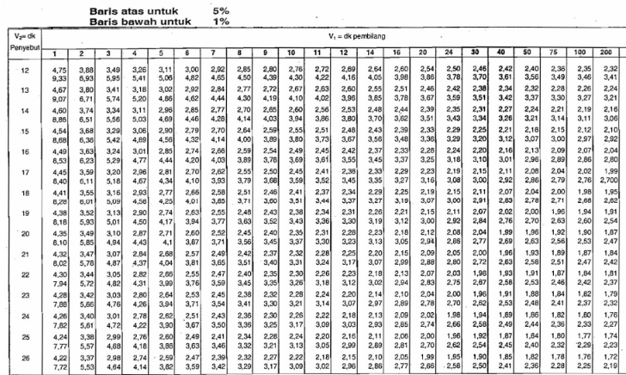
 |  |  | Pencarian Nilai Tabel
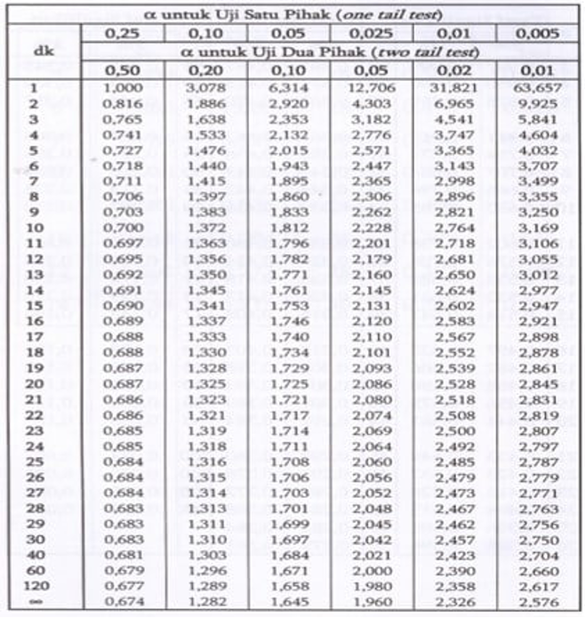
$$t=\frac{{\overline{x}}_{1}−{\overline{x}}_{2}}{\sqrt{\left(\frac{s_{1}^{2}}{n_{1}}+\frac{s_{2}^{2}}{n_{2}}\right)}}$$
t =
$$\frac{4,48−2,29}{\sqrt{\left[\frac{0,53}{23}+\frac{0,60}{17}\right]}}$$
 |  |  | 12 | 2.54
 |  |  | 10 | 2.6
 |  |  | 10--12 | 2
 |  |  | 2.6 - 2.54 | 0.06
t =
 |  |  | 0.06/2 | 0.03
$$\frac{2,19}{0,240}$$
 |  |  | 10 - 12 = 0.03 * 1 | 0.06
 |  |  | 2.09 - 0.01 | 2.54
t =
$$9,12$$

 |  |  |  |  |  |  |  |  |  | Tarif kesalahan = 5%
 |  |  |  |  |  |  |  |  |  | dk = (n1 +n2)-2 |  |  | Pencarian Nilai Tabel
 |  |  |  |  |  |  |  |  |  | dk = (23 + 17) -2
 |  |  |  |  |  |  |  |  |  | dk = 40 -2 |  |  | 40 | 2.021
 |  |  |  |  |  |  |  |  |  | dk = 38 |  |  | 30 | 2.042
 |  |  |  |  |  |  |  |  |  | Ketentuan : |  |  | 40 - 30 | 10
 | Ketentuan: |  |  |  |  |  |  |  |  | Jika nilai hitung > dari nilai tabel maka Ho ditolak |  |  | 2.042 - 2.021 | 0.021
 |  | Jika nilai hitung < dari nilai tabel maka dapat disimpulkan varians data adalah homogen. |  |  |  |  |  |  |  | Jika nilai hitung < dari nilai tabel maka Ho diterima |  |  | 0.021 / 10 | 0.0021
 |  | Jika nilai hitung > dari nilai tabel maka dapat disimpulkan varians data adalah tidak homogen. |  |  |  |  |  |  |  | Kesimpulan: |  |  | 38 - 30 = 0.0021 *2 | 0.0168
 |  |  |  |  |  |  |  |  |  | Nilai hitung = 9,12 |  |  | 2.042 - 0.0186 | 2.0252
 | Kesimpulan: |  |  |  |  |  |  |  |  | Nilai tabel = 2,019 | 2.0252
 | Nilai Hitung = 1,13 |  |  |  |  |  |  |  |  | Ho ditolak
 | Nilai Tabel = 2,54 |  |  |  |  |  |  |  |  | Ho = Terdapat perbedaan prestasi akademik menurut motivasi belajar tinggi maupun rendah
 | Varians data adalah homogen

Asosiatif
Data x = prestasi akademik
Data y = ipk

$$y−\overline{y}$$
$$x−\overline{x}$$
No | (x) | (y) | X | Y | X² | Y² | XY |  | X
 |  |  |  |  |  |  |  |  | Kelas Interval | fo | Hasil Dari Opsi
1 | 6 | 6 | 4 | 1 | 36 | 36 | 36 |  | 30 - 33 | 13
2 | 4 | 6 | 2 | 1 | 16 | 36 | 24 |  | 34 - 37 | 15 | 1 | 1 | 1 | 1 | 1 | 1 | 1
3 | 4 | 6 | 2 | 1 | 16 | 36 | 24 |  | 38 - 41 | 8 | 1 | 1 | 1 | 1 | 1 | 1 | 2
4 | 4 | 6 | 2 | 1 | 16 | 36 | 24 |  | 42 - 45 | 2 | 2 | 2 | 2 | 2 | 2 | 2 | 2
5 | 3 | 6 | 1 | 1 | 9 | 36 | 18 |  | 46 - 49 | 1 | 2 | 2 | 2 | 2 | 2 | 2 | 2
6 | 3 | 5 | 1 | 0 | 9 | 25 | 15 |  | 50 - 53 | 1 | 3 | 3 | 3 | 3 | 3 | 3 | 3
7 | 3 | 5 | 1 | 0 | 9 | 25 | 15 |  |  |  | 3 | 4 | 4 | 5 | 6
8 | 3 | 5 | 1 | 0 | 9 | 25 | 15
9 | 3 | 5 | 1 | 0 | 9 | 25 | 15 |  | Y
10 | 3 | 5 | 1 | 0 | 9 | 25 | 15 |  | Kelas Interval | fo | Hasil Dari Opsi
11 | 3 | 5 | 1 | 0 | 9 | 25 | 15 |  | 3,7 - 4 | 5
12 | 3 | 5 | 1 | 0 | 9 | 25 | 15 |  | 3,3 - 3,6 | 26 | 1 | 1 | 1 | 1 | 1 | 5 | 5
13 | 3 | 5 | 1 | 0 | 9 | 25 | 15 |  | 2,9 - 3,2 | 9 | 5 | 5 | 5 | 5 | 5 | 5 | 5
14 | 3 | 5 | 1 | 0 | 9 | 25 | 15 |  | 2,5 - 2,8 | 0 | 5 | 5 | 5 | 5 | 5 | 5 | 5
15 | 3 | 5 | 1 | 0 | 9 | 25 | 15 |  | 2,1 - 2,4 | 0 | 5 | 5 | 5 | 5 | 5 | 5 | 5
16 | 3 | 5 | 1 | 0 | 9 | 25 | 15 |  | 1,7 - 2 | 0 | 5 | 5 | 5 | 4 | 4 | 4 | 4
17 | 2 | 5 | 0 | 0 | 4 | 25 | 10 |  |  |  | 4 | 4 | 4 | 4 | 4
18 | 2 | 5 | 0 | 0 | 4 | 25 | 10
19 | 2 | 5 | 0 | 0 | 4 | 25 | 10
20 | 2 | 5 | 0 | 0 | 4 | 25 | 10
21 | 2 | 5 | 0 | 0 | 4 | 25 | 10
22 | 2 | 5 | 0 | 0 | 4 | 25 | 10
23 | 2 | 5 | 0 | 0 | 4 | 25 | 10
24 | 2 | 5 | 0 | 0 | 4 | 25 | 10
$$\frac{59,43}{\sqrt{50,98 ×13,60}}$$
$$r_{xy}$$
$$=$$
25 | 2 | 5 | 0 | 0 | 4 | 25 | 10
26 | 2 | 5 | 0 | 0 | 4 | 25 | 10
27 | 2 | 5 | 0 | 0 | 4 | 25 | 10
$$r_{xy}$$
$$=$$
$$\frac{20,9}{26,33}$$
28 | 1 | 5 | -1 | 0 | 1 | 25 | 5
29 | 1 | 5 | -1 | 0 | 1 | 25 | 5
$$r_{hitung}$$
30 | 1 | 5 | -1 | 0 | 1 | 25 | 5
$$=$$
$$0,793$$
31 | 1 | 5 | -1 | 0 | 1 | 25 | 5
$$r_{Tabel}$$
$$=$$
$$0,312$$
32 | 1 | 4 | -1 | -1 | 1 | 16 | 4
33 | 1 | 4 | -1 | -1 | 1 | 16 | 4
34 | 1 | 4 | -1 | -1 | 1 | 16 | 4
35 | 1 | 4 | -1 | -1 | 1 | 16 | 4 | r hitung = 0,793
36 | 1 | 4 | -1 | -1 | 1 | 16 | 4 | r tabel = 0,312
37 | 1 | 4 | -1 | -1 | 1 | 16 | 4 | n = 40
38 | 1 | 4 | -1 | -1 | 1 | 16 | 4
39 | 1 | 4 | -1 | -1 | 1 | 16 | 4 | kesimpulan :
40 | 1 | 4 | -1 | -1 | 1 | 16 | 4 | Ho ditolak Ha diterima
Jumlah | 89 | 196 | 0 | 0 | 249 | 974 | 457 | maka terdapat hubungan antara prestasi akademik dengan indeks prestasi kumulatif mahasiswa
Rata - Rata | 2.23 | 4.90

 |  |  |  |  |  |  |  | Uji Signifikan

$$\frac{0,793 × \sqrt{40 −2}}{\sqrt{1 − {0,793}^{2}}}$$
$$=$$
$$t$$

$$\frac{4,888}{0,609}$$
$$t$$
$$=$$

$$t_{hitung}$$
$$=$$
$$8,026$$

$$t_{tabel}$$
$$=$$
$$2,017$$

 |  |  |  |  |  |  |  | Pencarian Nilai Tabel

 |  |  |  |  |  |  |  | 40 | 2.021
 |  |  |  |  |  |  |  | 30 | 2.042
 |  |  |  |  |  |  |  | 40 - 30 | 10
 |  |  |  |  |  |  |  | 2.042 - 2.021 | 0.021
 |  |  |  |  |  |  |  | 0.021 / 10 | 0.0021
 |  |  |  |  |  |  |  | 38 - 30 = 0.0021 *2 | 0.0168
 |  |  |  |  |  |  |  | 2.042 - 0.0186 | 2.0252

 |  |  |  |  |  |  |  | tarif kesalahan = 5%
 |  |  |  |  |  |  |  | dk = n-2
 |  |  |  |  |  |  |  | dk = 40 -2
 |  |  |  |  |  |  |  | ketentuan
 |  |  |  |  |  |  |  | jika nilai hitung lebih besar dari nilai tabel maka hubungan signifikan
 |  |  |  |  |  |  |  | kesimpulan :
 |  |  |  |  |  |  |  | terdapat hubungan positif dan nilai koeifisen korelasi antara prestasi akademik mahasiswa dan IPK sebesar 0,793 dan tidak signifikan

 |  |  |  |  |  |  |  | jika r = 0,793 ===> maka r2 = 0,628 ==.> dibulatkan mejadi 0,6
 |  |  |  |  |  |  |  | hal ini berarti varians yang terjadi pada prestasi akademik mahasiswa dan IPK, 60% ditentukan oleh besarnya prestasi akademik dan 40% oleh faktor lain

REGRESI X IPK
No | (x) | (y) | XY | X2 | Y2

1 | 6 | 6 | 36 | 36 | 36 | X
2 | 4 | 6 | 24 | 16 | 36 | Kelas Interval | fo | Hasil Dari Opsi
3 | 4 | 6 | 24 | 16 | 36 | 30 - 33 | 13
4 | 4 | 6 | 24 | 16 | 36 | 34 - 37 | 15 | 1 | 1 | 1 | 1 | 1 | 1 | 1
5 | 3 | 6 | 18 | 9 | 36 | 38 - 41 | 8 | 1 | 1 | 1 | 1 | 1 | 1 | 2
$$\overline{y}$$
$−2,77+1,27(X)$
Regresi Sederhana
6 | 3 | 5 | 15 | 9 | 25 | 42 - 45 | 2 | 2 | 2 | 2 | 2 | 2 | 2 | 2
$$=$$
7 | 3 | 5 | 15 | 9 | 25 | 46 - 49 | 1 | 2 | 2 | 2 | 2 | 2 | 2 | 2 |  | X | Y
8 | 3 | 5 | 15 | 9 | 25 | 50 - 53 | 1 | 3 | 3 | 3 | 3 | 3 | 3 | 3 | Min | 1 | 1 | X | Y
9 | 3 | 5 | 15 | 9 | 25 |  |  | 3 | 4 | 4 | 5 | 6 |  |  | Max | 6 | 6 | 0 | 2.8
$$\overline{y}$$
10 | 3 | 5 | 15 | 9 | 25 |  |  |  |  |  |  |  |  |  |  |  |  | 20 | 14
$$=$$
$$2,8+0,56 (X)$$
11 | 3 | 5 | 15 | 9 | 25 | Y |  |  |  |  |  |  |  |  | Hasil analisis |  |  | 40 | 25.2
12 | 3 | 5 | 15 | 9 | 25 | Kelas Interval | fo | Hasil Dari Opsi |  |  |  |  |  |  |  |  |  | 60 | 36.4
13 | 3 | 5 | 15 | 9 | 25 | 3,7 - 4 | 5 |  |  |  |  |  |  |  |  |  |  | 80 | 47.6
14 | 3 | 5 | 15 | 9 | 25 | 3,3 - 3,6 | 26 | 1 | 1 | 1 | 1 | 1 | 5 | 5
15 | 3 | 5 | 15 | 9 | 25 | 2,9 - 3,2 | 9 | 5 | 5 | 5 | 5 | 5 | 5 | 5
16 | 3 | 5 | 15 | 9 | 25 | 2,5 - 2,8 | 0 | 5 | 5 | 5 | 5 | 5 | 5 | 5
17 | 2 | 5 | 10 | 4 | 25 | 2,1 - 2,4 | 0 | 5 | 5 | 5 | 5 | 5 | 5 | 5
18 | 2 | 5 | 10 | 4 | 25 | 1,7 - 2 | 0 | 5 | 5 | 5 | 4 | 4 | 4 | 4
19 | 2 | 5 | 10 | 4 | 25 |  |  | 4 | 4 | 4 | 4 | 4
20 | 2 | 5 | 10 | 4 | 25
21 | 2 | 5 | 10 | 4 | 25
22 | 2 | 5 | 10 | 4 | 25 | X = IPK
23 | 2 | 5 | 10 | 4 | 25 | Y = Prestasi Akademik
Regresi Sederhana
24 | 2 | 5 | 10 | 4 | 25
25 | 2 | 5 | 10 | 4 | 25 | Menghitung Nilai a |  |  |  |  |  | Menghitung Nilai b
26 | 2 | 5 | 10 | 4 | 25
27 | 2 | 5 | 10 | 4 | 25
28 | 1 | 5 | 5 | 1 | 25
29 | 1 | 5 | 5 | 1 | 25
30 | 1 | 5 | 5 | 1 | 25
31 | 1 | 5 | 5 | 1 | 25
$$\frac{196×452−121×575}{46×452−{121}^{2}}$$
$$\frac{46×575−121×196}{46×452−{121}^{2}}$$
32 | 1 | 4 | 4 | 1 | 16
$$a$$
$$=$$
$$=$$
$$b$$
33 | 1 | 4 | 4 | 1 | 16
34 | 1 | 4 | 4 | 1 | 16
$$\frac{13725}{4909}$$
$$\frac{2734}{4909}$$
35 | 1 | 4 | 4 | 1 | 16
$$=$$
$$a$$
$$=$$
$$b$$
36 | 1 | 4 | 4 | 1 | 16
37 | 1 | 4 | 4 | 1 | 16
38 | 1 | 4 | 4 | 1 | 16
$$=$$
$$a$$
$$2,79⇒2,8$$
$$=$$
$$b$$
$$0,556⇒0,56$$
39 | 1 | 4 | 4 | 1 | 16
40 | 1 | 4 | 4 | 1 | 16
Jumlah | 89 | 196 | 457 | 249 | 974

$$\overline{y}$$
$$a+bX$$
$$=$$
 |  |  |  |  |  | Menyususn persamaan regresi =
$$=$$
$$\overline{y}$$
$$2,8+0,56(X)$$

$$\overline{y}$$
$$=$$
$$2,8+0,56(60)$$
 |  |  |  |  |  | Jika X= 60, maka
$$=$$
$$\overline{y}$$
$$36,4$$

 |  |  |  |  |  | 60 |  |  | 36.4
 |  |  |  |  |  | x |  |  | y |  | jika Prestasi akademik mahasiswa (X) = 60 , maka diprediksi IPK mahasiswa (Y) adalah 36,4
 |  |  |  |  |  | Prestasi Akademik Mahasiswa |  |  | IPK

Regresi Acek
$$\frac{196.595 −145.737}{40.595−{145}^{2}}$$
$$\frac{40.737 −145.196}{40.595−{145}^{2}}$$
$$\frac{\text{116620 - 10686}5}{23800−21025}$$
$$\frac{\text{29480}\text{ - }\text{28420}}{23800−21025}$$
no | (X1) | (X2) | (Y) | x1^2 | X2^2 | x1y | x2y | x1x2 | a.
1 | 6 | 6 | 6 | 36 | 36 | 36 | 36 | 36
2 | 6 | 4 | 6 | 36 | 16 | 36 | 24 | 24
3 | 6 | 4 | 6 | 36 | 16 | 36 | 24 | 24
$$\frac{\text{9755}}{2775}$$
$$\frac{\text{1060}}{2775}$$
4 | 5 | 4 | 6 | 25 | 16 | 30 | 24 | 20
5 | 5 | 3 | 6 | 25 | 9 | 30 | 18 | 15
$$a$$
$$b$$
6 | 5 | 3 | 5 | 25 | 9 | 25 | 15 | 15 |  | 3.51 |  |  | 0.38
7 | 5 | 3 | 5 | 25 | 9 | 25 | 15 | 15
8 | 5 | 3 | 5 | 25 | 9 | 25 | 15 | 15 | Jadi persamaan regresi X1 terhadap Y adalah Y = 3,51 + 0,38 X1
9 | 5 | 3 | 5 | 25 | 9 | 25 | 15 | 15
$$\frac{196.249 −89.457}{40.249−{89}^{2}}$$
$$\frac{40.457−89.196}{40.249−{89}^{2}}$$
10 | 5 | 3 | 5 | 25 | 9 | 25 | 15 | 15 | b.
11 | 4 | 3 | 5 | 16 | 9 | 20 | 15 | 12
$$\frac{\text{48804}\text{ - }\text{40673}}{\text{9960}−\text{7921}}$$
$$\frac{\text{18280}\text{ - 17444}}{\text{9960}−\text{7921}}$$
12 | 4 | 3 | 5 | 16 | 9 | 20 | 15 | 12
13 | 4 | 3 | 5 | 16 | 9 | 20 | 15 | 12
$$\frac{\text{8131}}{2039}$$
$$\frac{\text{83}6}{\text{2039}}$$
14 | 4 | 3 | 5 | 16 | 9 | 20 | 15 | 12
15 | 4 | 3 | 5 | 16 | 9 | 20 | 15 | 12
16 | 4 | 3 | 5 | 16 | 9 | 20 | 15 | 12 | a | 3.98 |  | b | 0.41
17 | 4 | 2 | 5 | 16 | 4 | 20 | 10 | 8
18 | 4 | 2 | 5 | 16 | 4 | 20 | 10 | 8 | Jadi persamaan regresi X2 terhadap Y adalah Y = 3,98 + 0,41 X2
$$\sum{x2^{2}= }249 − \frac{{89}^{2}}{40}$$
$$\sum{x1y= }737 − \frac{145.196}{40}$$
19 | 4 | 2 | 5 | 16 | 4 | 20 | 10 | 8
$$\sum{x1^{2}= }595 − \frac{{145}^{2}}{40}$$
$$\sum{x2y= }457 − \frac{89.196}{40}$$
$$\sum{x1x2= }374 − \frac{145.89}{40}$$
20 | 4 | 2 | 5 | 16 | 4 | 20 | 10 | 8 | c.
$$\sum{x2^{2}= }249 −198.025$$
$$\sum{x1y= }737 −710.5$$
21 | 4 | 2 | 5 | 16 | 4 | 20 | 10 | 8
$$\sum{x1^{2}= }595 −525.625$$
$$\sum{x2y= }457 −436.1$$
$$\sum{x1x2= }374 −322.625$$
22 | 4 | 2 | 5 | 16 | 4 | 20 | 10 | 8
$$\sum{x1^{2}= }63.37$$
$$\sum{x1y= }26,5$$
$$\sum{x1x2= }51,37$$
23 | 4 | 2 | 5 | 16 | 4 | 20 | 10 | 8
$$\sum{x2^{2}=50,97}$$
$$\sum{x2y=20,9 }$$
24 | 3 | 2 | 5 | 9 | 4 | 15 | 10 | 6
25 | 3 | 2 | 5 | 9 | 4 | 15 | 10 | 6
26 | 3 | 2 | 5 | 9 | 4 | 15 | 10 | 6
$$b1$$
$$\frac{\left(50.97\right)\left(26.5\right)−(51.37)(20.9)}{(63.37)(50.97)−{\left(51.37\right)}^{2}}$$
$$\frac{\left(63.37\right)\left(20.9\right)−(51.37)(26.5)}{(63.37)(50.97)−{\left(51.37\right)}^{2}}$$
$$\frac{196}{40}−0.468 \frac{145}{40}−−0.06 \frac{89}{40}$$
27 | 3 | 2 | 5 | 9 | 4 | 15 | 10 | 6 |  |  |  |  |  | b2 |  |  | a
$$\frac{1350.705−1073.633}{3229.9689−2638.8769}$$
28 | 3 | 1 | 5 | 9 | 1 | 15 | 5 | 3
$$\frac{1324.433 −1361.305}{3229.9689−2638.8769}$$
$$4.9−1.6965+0.1335$$
29 | 3 | 1 | 5 | 9 | 1 | 15 | 5 | 3
30 | 3 | 1 | 5 | 9 | 1 | 15 | 5 | 3
$$\frac{277.072}{591.092}$$
$$\frac{−36.872}{591.092}$$
31 | 3 | 1 | 5 | 9 | 1 | 15 | 5 | 3 |  |  |  |  |  |  |  |  | a | 3,337
32 | 3 | 1 | 4 | 9 | 1 | 12 | 4 | 3
33 | 2 | 1 | 4 | 4 | 1 | 8 | 4 | 2 |  | b1 | 0.468 |  |  | b2 | -0.06 | Jadi persamaan regresi X1 dan X2 terhadap Y adalah Y = 3,337 + 0,468 X1 - 0.06 X2
34 | 2 | 1 | 4 | 4 | 1 | 8 | 4 | 2
35 | 2 | 1 | 4 | 4 | 1 | 8 | 4 | 2
36 | 2 | 1 | 4 | 4 | 1 | 8 | 4 | 2
37 | 2 | 1 | 4 | 4 | 1 | 8 | 4 | 2
38 | 1 | 1 | 4 | 1 | 1 | 4 | 4 | 1
39 | 1 | 1 | 4 | 1 | 1 | 4 | 4 | 1
40 | 1 | 1 | 4 | 1 | 1 | 4 | 4 | 1
Total | 145 | 89 | 196 | 595 | 249 | 737 | 457 | 374
 | (X1) | (X2) | (Y) | x1^2 | X2^2 | x1y | x2y | x1x2

Mean
x1 | 3.63
x2 | 2.23
y | 4.9

